EPP
 |  |  | FORMATO
 |  |  | MATRIZ EPP
Código: FD 105 Versión: 00 Aprobó: MS Revisó: JG Fecha: 21/05/2019
Fecha Actualización: Marzo 2021 Responsable actualización: Leidy Alejandra Ospina Salazar
No. | AREA | CARGO | EPP POR CARGO
 |  |  | Botas de seguridad | Mangas | Pava/Gorra | Traje antifluidos | Impermeable con reflectivo (pantalon-camisa) | Gauntes caucho N 9 Calibre 35 | Careta | Guantes Carnaza | Conjunto Impermeable Color Amarillo Calibre (16) | Botas Pantaneras | Casco | Guantes recubierto con poliuretano. | Guante recubierto con latex. | Guantes de Nitrilo Calibre. | Guantes de Nitrilo Calibre 6 | Rodilleras | Casco para moto. | Rodillera y chaqueta motorizado | Overol con cinta reflectiva. | Gafas de seguridad | Proteccion auditiva copa | Mascara Respiratoria | Proteccion auditiva insercion | Uniforme (dotación) | Uniforme conductor | Chaleco reflectivo | Tapabocas | JUL | AGO | SEP | OCT | NOV | DIC
 |  |  | 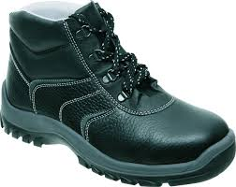 |  | 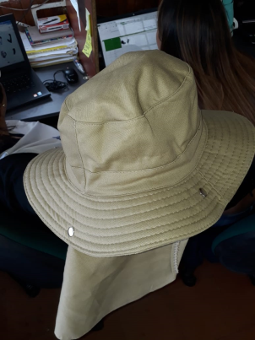 |  | 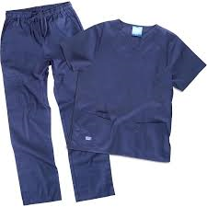 | 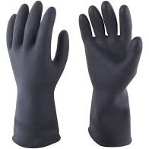 | 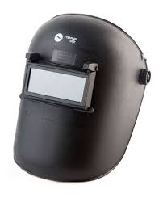 | 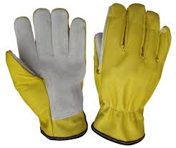 |  |  |  | 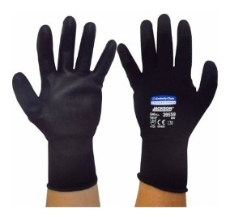 | 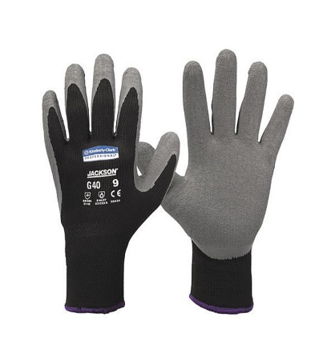 |  |  | 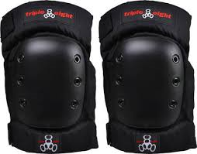 | 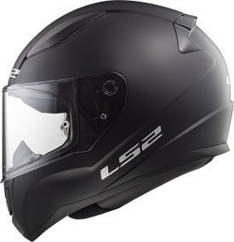 | 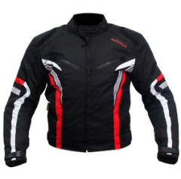 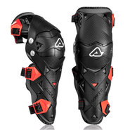 | 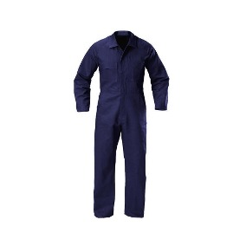 | 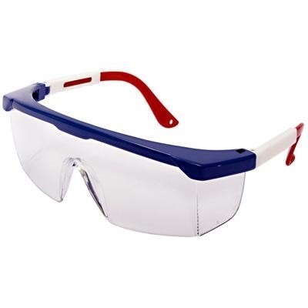 | 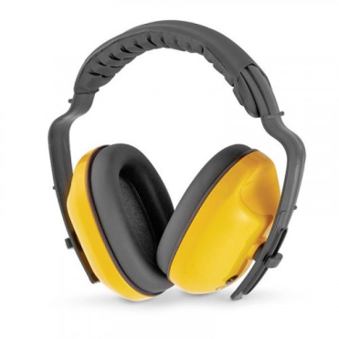 | 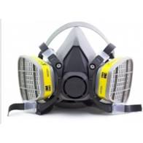 | 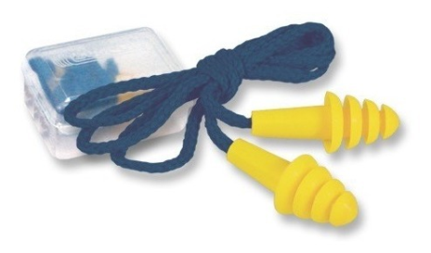 |  |  |  | 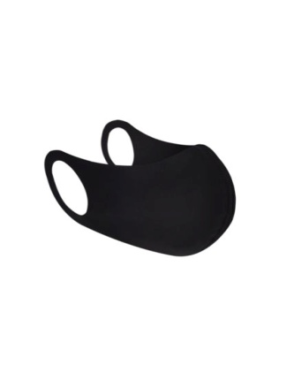
1 | Alistamiento | Alistador | X | X | X |  | X |  |  |  |  |  |  |  |  | X |  | X |  |  |  |  |  |  |  |  |  |  | X
 |  | Supervisor de alistamiento | X | X | X |  |  |  |  |  |  |  |  |  |  |  |  |  |  |  |  |  |  |  |  |  |  | X | X
 |  | Alistador con curso en alturas | X | X |  |  |  |  |  |  |  |  | X |  | X |  |  |  |  |  | X |  |  |  |  |  |  |  | X
 |  | Alistador encargado de limpiar vehiculo por debajo |  |  |  |  | X | X |  |  | X | X |  |  |  |  |  |  |  |  | X |  |  |  |  |  |  |  | X
 |  | Alistador parte Interna del vehiculo | X | X | X |  | X |  |  |  |  |  |  |  |  |  |  | X |  |  |  |  |  |  |  |  |  |  | X
 |  | Alistadora - Ofisios Varios |  | X | X |  | X |  |  |  |  | X |  | X |  |  |  |  |  |  |  |  |  |  |  |  |  |  | X
 |  | Alistadores para Desinfeccion de Vehiculos | X |  | X | X | X |  |  |  |  |  |  |  |  |  | X |  |  |  |  |  |  |  |  |  |  |  | X
 |  | Maniobrista | X | X | X |  |  |  |  |  |  |  |  |  |  |  |  |  |  |  |  |  |  |  |  |  |  | X | X
2 | Serviteca | Mecanico | X |  |  |  |  |  |  | X |  |  |  | X |  |  |  | X |  |  | X | X | X |  | X |  |  |  | X
 |  | Soldador | X |  |  |  |  |  | X | X |  |  |  |  |  |  |  |  |  |  | X |  |  |  | X |  |  |  | X
 |  | Lubricador | X |  |  |  |  |  |  |  |  |  | X | X |  |  | X | X |  |  | X | X |  | X |  |  |  |  | X
3 | Transporte | Conductor |  |  |  |  |  |  |  |  |  |  |  | X |  |  |  |  |  |  |  |  |  |  |  |  | X |  | X
 |  | Cajero |  |  |  |  |  |  |  |  |  |  |  |  |  |  |  |  |  |  |  |  |  |  |  | X |  |  | X
 |  | Conductor Servicios Especiales |  |  |  |  |  |  |  |  |  |  |  |  |  |  |  |  |  |  |  |  |  |  |  |  | X | X | X
 |  | Auxiliar de satelital operativo | X |  |  |  |  |  |  |  |  |  |  | X |  |  |  |  |  |  | X |  |  |  |  |  |  |  | X
 |  | Auxiliar Intermunicipal | X |  |  |  |  |  |  |  |  |  |  |  |  |  |  |  |  |  |  |  |  |  |  | X |  |  | X
 |  | Auxiliar de satelital administrativo |  |  |  |  |  |  |  |  |  |  |  |  |  |  |  |  |  |  |  |  |  |  |  | X |  |  | X
 |  | Despachador | X |  |  |  |  |  |  |  |  |  |  |  |  |  |  |  |  |  |  |  |  |  |  | X |  | X | X
 |  | Radiooperador |  |  |  |  |  |  |  |  |  |  |  |  |  |  |  |  |  |  |  |  |  |  |  | X |  |  | X
4 | Administrativa | Vendedor de servicio | X |  |  |  |  |  |  |  |  |  |  |  |  |  |  |  |  |  |  |  |  |  |  | X |  |  | X
 |  | Secretaria |  |  |  |  |  |  |  |  |  |  |  |  |  |  |  |  |  |  |  |  |  |  |  | X |  |  | X
 |  | Auxiliar administrativo |  |  |  |  |  |  |  |  |  |  |  |  |  |  |  |  |  |  |  |  |  |  |  | X |  |  | X
 |  | Auxiliar ambiental | X |  | X |  |  |  |  |  |  |  |  |  |  |  |  |  |  |  | X | X |  |  |  |  |  |  | X
 |  | Auxiliar SST | X | X | X |  |  |  |  |  |  |  |  |  |  |  |  |  |  |  |  |  |  |  |  | X |  |  | X
 |  | Oficios varios | X |  |  |  |  |  |  |  |  |  |  |  |  |  |  |  |  |  |  |  |  |  |  | X |  |  | X
 |  | Auxiliar de ruta | X | X |  |  |  |  |  |  |  |  |  | X |  |  |  |  | X | X |  |  |  |  |  | X |  |  | X
 |  | Mensajero | X | X |  |  |  |  |  |  |  |  |  | X |  |  |  |  | X | X |  |  |  |  |  | X |  |  | X
 |  | Coordinador serviteca | X |  |  |  |  |  |  |  |  |  |  |  |  |  |  |  |  |  |  |  |  |  |  |  |  |  | X
5 | Mantenimiento | Auxiliar mecanico | X | X | X |  |  |  |  |  |  |  | X |  |  |  |  |  |  |  |  |  |  |  |  | X |  | X | X
 |  | Auxiliar preoperacional | X | X | X |  |  |  |  |  |  |  | X | X |  |  |  |  |  |  |  |  |  |  |  | X |  | X | X
 |  | Supervisor mecanico | X | X | X |  |  |  |  |  |  |  |  |  |  |  |  |  |  |  |  |  |  |  |  | X |  | X | X
6 | Seguridad | Supervisor de seguridad |  |  |  |  |  |  |  |  |  |  |  |  |  |  |  |  |  |  |  |  |  |  |  |  |  |  | X
 |  | Jefe de seguridad |  |  |  |  |  |  |  |  |  |  |  |  |  |  |  |  |  |  |  |  |  |  |  | X |  |  | X
 |  | Vigilante | X | X | X |  |  |  |  |  |  |  |  |  |  |  |  |  |  |  |  |  |  |  |  | X |  | X | X
 |  | Medios tecnologicos | X |  |  |  |  |  |  |  |  |  |  |  |  |  |  |  |  |  |  |  |  |  |  | X |  |  | X
7 | Instructor CEA | Moto |  |  |  |  |  |  |  |  |  |  |  |  |  |  |  | X | X | X |  |  |  |  |  | X |  |  | X
 |  | carro |  |  | X |  |  |  |  |  |  |  |  |  |  |  |  |  |  |  |  |  |  |  |  | X |  |  | X

